Hoja1
 |  | Referencia: |  |  | 14 |  |  | Maribel Gil modelista |  | 0 a 1.5 | 5 | 1.05
 |  | Tipo: |  |  | BILLETERA HOMBRE CON TARJETERO |  |  |  |  | 1.51 a 3 | 10 | 1.1
 |  | Fecha: |  |  | 2023-01-25 |  |  |  |  | 3.01 a 5 | 15 | 1.15
 |  | cliente |  |  | SENA |  |  |  |  | mas de 5 | 20 | 1.2
 |  | numero de ficha |  |  | CELDA DE PRODUCCIÓN |  |  |  |  | tiras de mas de 80 cm | 40 | 1.4

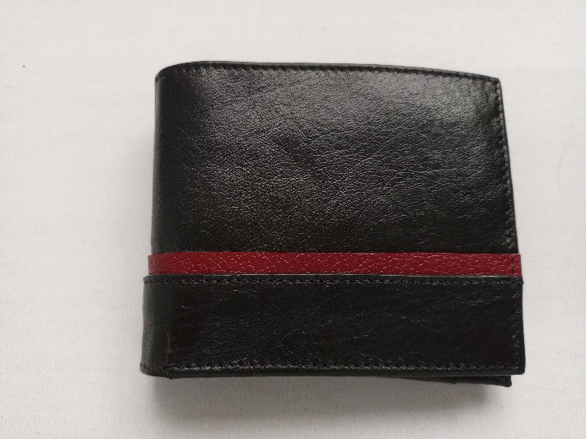
material | numero del molde | nombre del molde | cantidad | alto | ancho | alto x ancho = cm_2 | dm_2 | % desperdicio | Total | 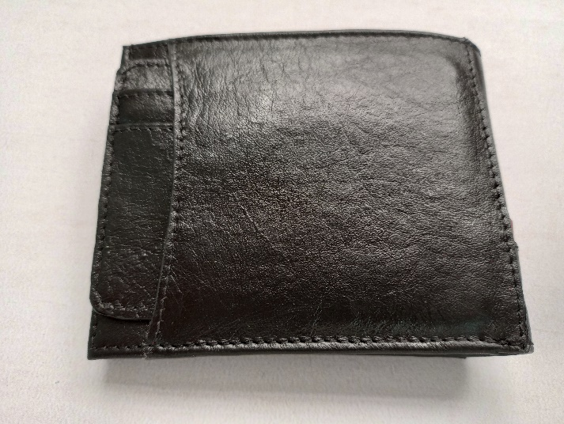 PENDIENTE FOTO
cuero | 6 | CENTRO | 1 | 4 | 9 | 36 | 0.36 | 1.05 | 0.38
 | 7 | TRAJETERO TOPE | 2 | 10.5 | 2.7 | 28.35 | 0.28 | 1.05 | 0.60
 | 8 | TARJETEROS | 4 | 10.5 | 2.7 | 28.35 | 0.28 | 1.05 | 1.19
 | 9 | CELLERO | 2 | 10.4 | 6 | 62.4 | 0.62 | 1.05 | 1.31
 | 13 | BOLSILLO ESPALDAR | 2 | 4 | 11.4 | 45.6 | 0.46 | 1.05 | 0.96
 | 14 | COMPLMENTO BOLSILLO ESPALDAR | 1 | 8.9 | 11.4 | 101.46 | 1.01 | 1.05 | 1.07
 | 15 | COMPLEMENTO SUPERIOR ESPALDAR | 1 | 14.4 | 8.5 | 122.4 | 1.22 | 1.05 | 1.29
 | 17 | COMPLEMENTO INFERIOR ESPALDAR | 1 | 14.3 | 3.8 | 54.34 | 0.54 | 1.05 | 0.57
 | 23 | TOPE TARJETERO EXTRAIBLE | 2 | 9.5 | 1.9 | 18.05 | 0.18 | 1.05 | 0.38
 | 24 | VISOR TARJETERO EXTRAIBLE | 1 | 9.5 | 6.9 | 65.55 | 0.66 | 1.05 | 0.69
 | 26 | TARJETERO EXTRAIBLE | 1 | 9.5 | 2.2 | 20.9 | 0.21 | 1.05 | 0.22
 | 27 | CELLERO TARJETERO EXTRAIBLE | 1 | 9.5 | 5.8 | 55.1 | 0.55 | 1.05 | 0.58
 |  |  |  |  |  | 0 | 0.00 | 1.05 | 0.00
 |  |  |  |  |  | 0 | 0.00 | 1.1 | 0.00
 |  |  |  |  |  | 0 | 0.00 | 1.1 | 0.00
 |  |  |  |  |  | 0 | 0.00 | 1.05 | 0.00
 | total cuero en dm_2 |  |  |  |  |  |  |  | 9.22
perimetros para consumo de hilo en cm |  |  |  | 115 | 72.3 | 187.3 | 374.6

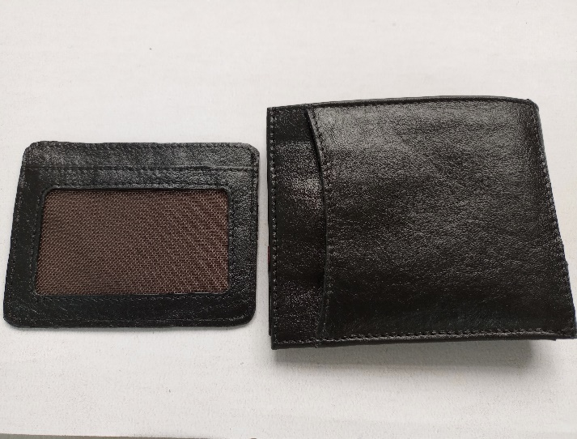
material | numero del molde | nombre del molde | cantidad | alto | ancho | atlo x ancho=cm_2 | dm_2 | % desperdicio | Total
CUERO B | 16 | TIRA ESPALDAR | 1 | 14.3 | 1.5 | 21.45 | 0.21 | 1.05 | 0.23
 |  |  |  |  |  | 0 | 1.1 |  | 0
 | total cuero en dm_2 |  |  |  |  |  |  |  | 0.23

material | numero del molde | nombre del molde | cantidad | alto | ancho | atlo x ancho=cm_2 | % desperdicio | Total
MALLA | 25 | VISOR | 1 | 9.5 | 6 | 57 | 1.1 | 62.7
 |  |  |  |  |  | 0 | 1.1 | 0
 |  |  |  |  |  |  |  | 62.7

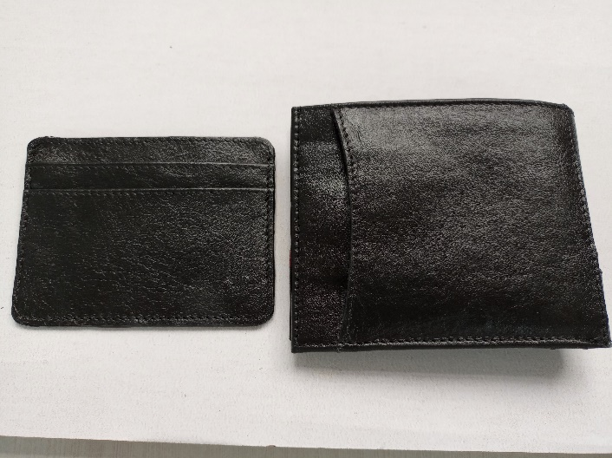
material | numero del molde | nombre del molde | cantidad | alto | ancho | atlo x ancho=cm_2 | % desperdicio | Total
FORRO | 3 | ESPALDAR | 1 | 22.7 | 8.7 | 197.49 | 1.1 | 217.24
 | 4 | DIVISION | 1 | 22.1 | 14.7 | 324.87 | 1.1 | 357.36
 | 5 | CENTRO | 1 | 21.3 | 8.2 | 174.66 | 1.1 | 192.13
 | 10 | TARJETEROS | 4 | 9.2 | 10.5 | 96.6 | 1.1 | 425.04
 | 11 | CELLEROS | 2 | 9.5 | 5.2 | 49.4 | 1.1 | 108.68
 | 12 | BATA | 2 | 10.4 | 8.2 | 85.28 | 1.1 | 187.62
 | 18 | BOLSILLO ESPALDAR | 1 | 8.8 | 8.7 | 76.56 | 1.1 | 84.22
 | 19 | BOLSILLO ESPALDAR | 1 | 8.9 | 8.7 | 77.43 | 1.1 | 85.17
 | 22 | TARJETEROS EXTRAIBLE | 1 | 9.5 | 7 | 66.5 | 1.1 | 73.15
 | 20 | BATA VISOR TARJETERO EXTRAIBLE | 1 | 9.5 | 7.1 | 67.45 | 1.1 | 74.20
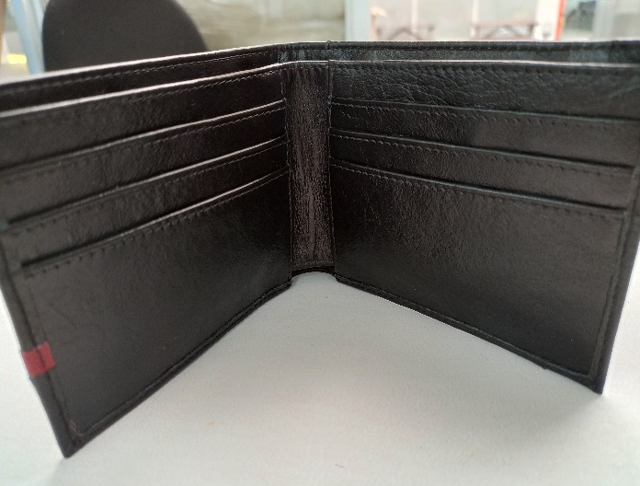
 | 29 | TARJETERO EXTRAIBLE | 1 | 9.3 | 5.5 | 51.15 | 1.1 | 56.27
 | 28 | CELLERO TARJETERO EXTRAIBLE | 1 | 9.3 | 4.8 | 44.64 | 1.1 | 49.10
 |  |  |  |  |  | 0 | 1.1 | 0.00
 |  |  |  |  |  |  |  | 0.00
 | total FORRO en cm_2 |  |  |  |  |  |  | 1910.16

material | numero del molde | nombre del molde | cantidad | alto | ancho | atlo x ancho=cm_2 | % desperdicio | Total
 |  |  |  |  |  | 0 | 1.1 | 0
 |  |  |  |  |  | 0 | 1.1 | 0
 |  |  |  |  |  |  |  | 0

